信用交易
融资融券市场交易数据统计(2025-01-07)

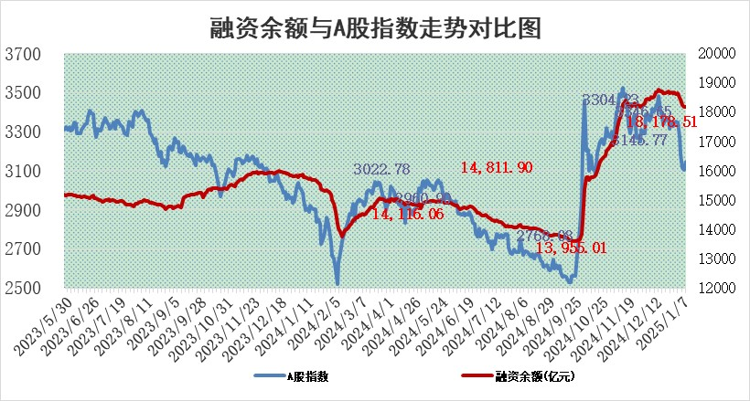
标的证券 | 融资融券余额（亿元） | 融资余额（亿元） | 融券余额（亿元） | 融资买入额（亿元） | 融资融券规模变化（亿元） | 融资余额增幅(‰) | 融券余额增幅(%)
统计数据 | 18,312.23 | 18,178.51 | 96.45 | 925.06 | 5.57 | 0.14 | 3.22

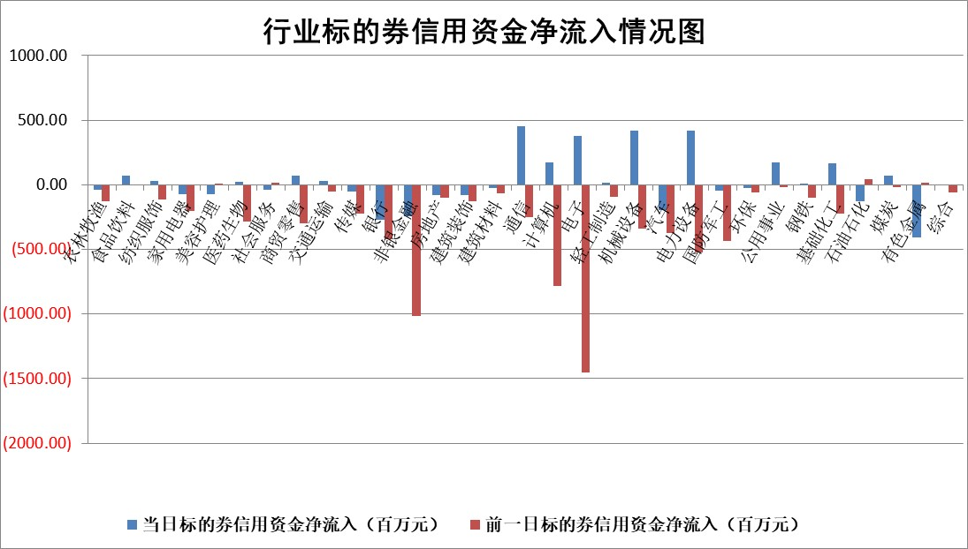

标的基金代码 | 标的基金简称 | 融资余额/市值(%) | 融资余额增幅(%) | 融资买入额/成交金额(%) | （融资余额净增额-融券余额净增额）/市值(‱) | 融券余额降幅(%) | ABS[（融资余额净增额-融券余额净增额）/市值净增额-1](%)
159902 | 华夏中小板ETF | 0.00 | 0.00 | 0.00 | 0.00 | 0.00 | 100.00
159915 | 易方达创业板ETF | 3.97 | -0.14 | 13723836.31 | -0.20 | 26.87 | 100.20
159919 | 嘉实沪深300ETF | 0.79 | -1.66 | 1.04 | -1.41 | -11.86 | 101.42
159920 | 华夏恒生ETF | 32.10 | 0.59 | 58.40 | 18.76 | 0.00 | 106.95
159922 | 嘉实中证500ETF | 0.79 | -2.85 | 4.39 | -2.68 | -2.33 | 104.97
159925 | 南方沪深300ETF | 0.66 | -5.11 | 0.86 | -3.58 | 0.00 | 105.05
159928 | 消费ETF | 3.02 | 0.22 | 3.14 | 0.65 | -0.26 | 101.39
159934 | 易方达黄金ETF | 60.95 | -0.27 | 55.77 | -16.55 | 0.00 | 95.24
159939 | 全指信息技术ETF | 1.25 | -5.45 | 17.37 | -7.52 | -26.67 | 102.16
159940 | 全指金融地产ETF | 0.39 | -4.87 | 0.00 | -1.98 | 0.00 | 103.76
159995 | 半导体芯片ETF | 2.74 | -2.10 | 236.08 | -6.26 | -4.83 | 101.48
159997 | 天弘中证电子ETF | 2.02 | 0.87 | 15.18 | 1.73 | -3.54 | 99.01
159998 | 天弘中证计算机主题ETF | 0.94 | 4.62 | 0.16 | 3.54 | -2.40 | 98.06
510050 | 华夏上证50ETF | 2.54 | -0.44 | 130.52 | -1.14 | -0.78 | 102.99
510180 | 华安上证180ETF | 0.53 | 0.30 | 2.19 | 0.12 | -8.20 | 99.85
510880 | 华泰柏瑞红利ETF | 0.65 | 5.42 | 4.17 | 3.22 | -18.52 | 111.04
510900 | 易方达恒生H股ETF | 35.56 | 0.05 | 11.27 | 1.66 | 0.00 | 101.03
511010 | 5年期国债ETF | 3.79 | -4.14 | 0.19 | -16.36 | 0.00 | 0.25
511380 | 可转债及可交换债券ETF | 1.40 | -10.33 | 30.10 | -16.12 | 0.00 | 108.70
512000 | 全指证券ETF | 7.61 | 0.17 | 17.44 | 1.09 | -1.30 | 98.86
512010 | 沪深300医药卫生ETF | 8.25 | 0.49 | 100.79 | 4.17 | 1.26 | 106.10
512070 | 沪深300非银ETF | 2.92 | -0.40 | 210.02 | -1.17 | -0.31 | 97.30
512400 | 南方中证申万有色金属ETF | 4.11 | -1.78 | 0.81 | -7.87 | -2.99 | 104.70
512580 | 广发中证环保产业ETF | 0.91 | 1.47 | 0.08 | 1.32 | 0.00 | 104.14
512660 | 国泰中证军工ETF | 3.44 | -5.86 | 22.69 | -20.60 | 10.20 | 115.29
512800 | 华宝中证银行ETF | 6.93 | -4.87 | 1.34 | -35.25 | 1.07 | 121.77
512980 | 广发中证传媒ETF | 1.82 | -0.74 | 150.68 | -1.66 | -2.14 | 100.55
515030 | 华夏中证新能源汽车ETF | 2.39 | -2.97 | 2.29 | -7.41 | -0.91 | 111.41
515050 | 华夏中证5G通信主题ETF | 1.18 | 3.82 | 17.82 | 3.11 | -29.26 | 98.87
515070 | 华夏中证人工智能ETF | 3.60 | -2.09 | 7.51 | -7.68 | 0.00 | 102.79
标的股票比较指标 |  | 融资余额/流通A股市值(%) | 融资余额增幅(%) | 融资买入额/成交金额(%) | （融资余额净增额-融券余额净增额）/流通A股市值(‱) | 融券余额降幅(%) | ABS[（融资余额净增额-融券余额净增额）/流通A股市值净增额-1](%)
前十名标的个股 |  | 鹏都农牧 | 永茂泰 | 侨源股份 | 锐捷网络 | 威尔高 | 采纳股份
 |  | 东旭光电 | 禾望电气 | 东诚药业 | 汇金科技 | 东方精工 | 剑桥科技
 |  | 威创股份 | 汇金科技 | 安达智能 | 永茂泰 | 阳光照明 | 登康口腔
 |  | 海印股份 | 新泉股份 | 长高电新 | 禾望电气 | 成都先导 | 美格智能
 |  | 广汇汽车 | 惠泰医疗 | 明德生物 | 神剑股份 | 华银电力 | 海森药业
 |  | 首航高科 | 保立佳 | 永信至诚 | 线上线下 | 一汽富维 | 拓维信息
 |  | 超华科技 | 线上线下 | 包钢股份 | 奕东电子 | 安徽建工 | 诚达药业
 |  | 联络互动 | 瑞可达 | 华曙高科 | 瑞可达 | 联美控股 | 南极电商
 |  | 爱康科技 | 申菱环境 | 紫金银行 | 三变科技 | 阿特斯 | 泰达股份
 |  | 长江健康 | 锐捷网络 | 明志科技 | 动力源 | 迈克生物 | 唯万密封
后十名标的个股 |  | 普利制药 | 普利制药 | 普利制药 | 普利制药 | 京粮控股 | 永辉超市
 |  | 世纪华通 | 中粮科工 | 深康佳A | 视觉中国 | 光电股份 | 雷柏科技
 |  | 观典防务 | 东来技术 | 爱柯迪 | 福达合金 | 万和电气 | 武商集团
 |  | 卓朗科技 | 黑芝麻 | 梦网科技 | 维峰电子 | 有研硅 | 中复神鹰
 |  | 凯撒文化 | 金固股份 | 中核科技 | 标榜股份 | 京东方A | 伟思医疗
 |  | 惠程科技 | 视觉中国 | 世纪华通 | 鲁抗医药 | 诺禾致源 | 共进股份
 |  | 盛屯矿业 | 美格智能 | 观典防务 | 国光电器 | 厦门空港 | 贵州茅台
 |  | 江苏舜天 | 维峰电子 | 卓朗科技 | 梅雁吉祥 | 星网锐捷 | 捷邦科技
 |  | 广电网络 | 江海股份 | 凯撒文化 | 共进股份 | 西部材料 | 华人健康
 |  | 东旭蓝天 | 鲁抗医药 | 惠程科技 | 鑫科材料 | 可孚医疗 | 弘元绿能
说明：1.以上普通交易数据和信用交易数据皆以交易日收盘后数据为基准；2.上述标的证券总数据只计算标的证券市场总数据，不包括从标的证券中调出去标的证券数据，所以与交易所公布的总值略有不同； 3.上述行业采用申万一级行业分类；4.以上标的基金和标的个股中比较的6个指标值中：前5个（从左至右）为正向指标，值越大排名越靠前；第6个为逆向指标，值越小，排名越靠前；5.第6个指标中ABS[]表示求绝对值，其主要用于考量信用资金相对净流入对股价相对净变化的贡献程度；6.数据来源：wind，交易所。

 |  |  |  | 证券代码 | 新增融资余额 | 融资买入额 | 融资买入增幅前10
 |  | 1 | 西部建设 | 002302 | 80643953 | 177472374 | 41%
 |  | 2 | 天键股份 | 301383 | 27855096 | 56831811 | 39%
 |  | 3 | 井松智能 | 688251 | 7040854 | 13763946 | 27%
 |  | 4 | 国电电力 | 600795 | 116116226 | 151740647 | 23%
 |  | 5 | 华立科技 | 301011 | 9342856 | 31199107 | 23%
 |  | 6 | 捷邦科技 | 301326 | 9066090 | 22350547 | 22%
 |  | 7 | 海利尔 | 603639 | 19864834 | 35520613 | 20%
 |  | 8 | 华研精机 | 301138 | 7597460 | 13339451 | 16%
 |  | 9 | 鹏辉能源 | 300438 | 83773067 | 304558811 | 16%
 |  | 10 | 建科股份 | 301115 | 7106455 | 29879412 | 15%

